2 - Revision Doc
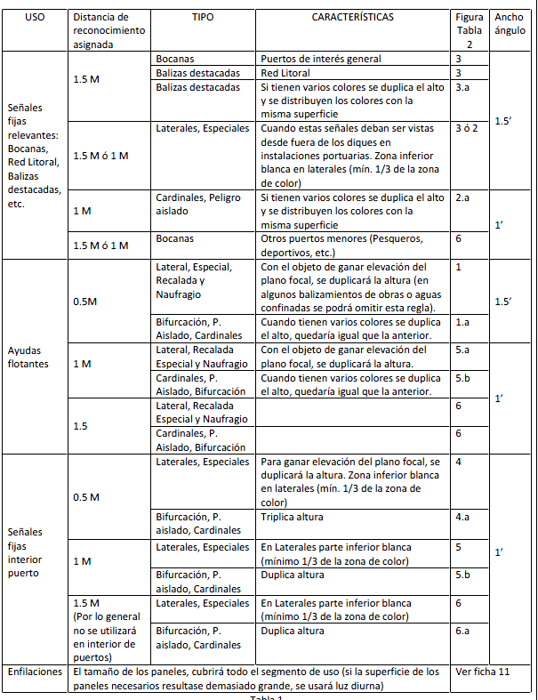
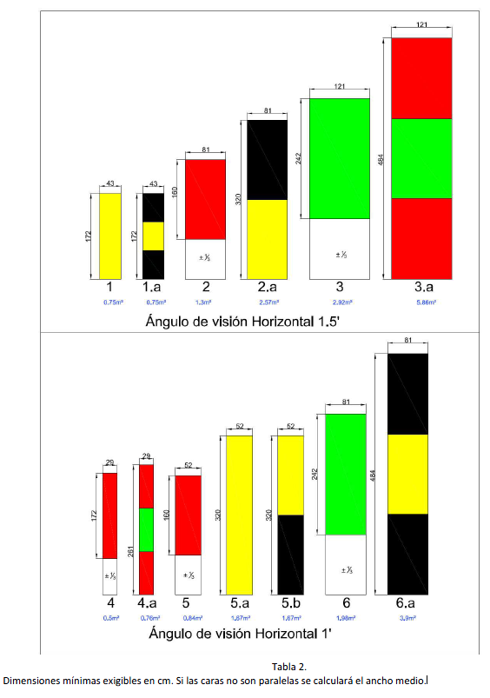
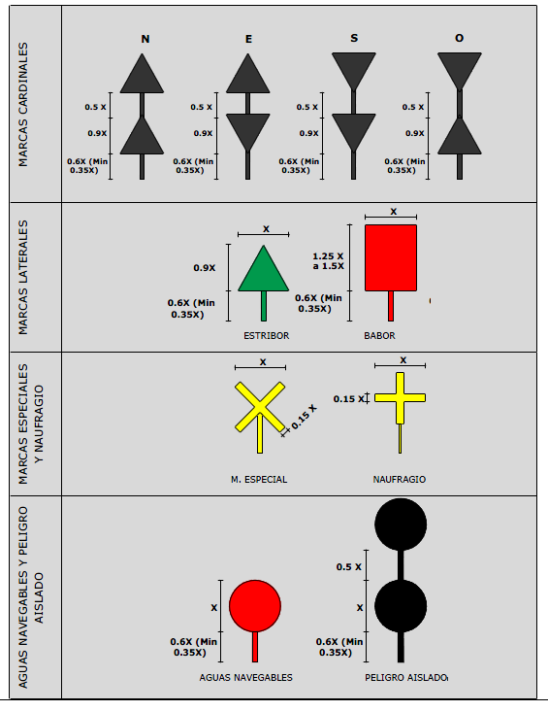
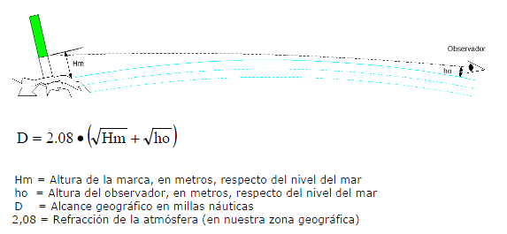
COMPROBACION DE:

 | 1.- COLOR CORRECTO, DENTRO DEL RANGO. |  |  | 2.- CARACTERISTICA QUE CUMPLA CON LOS REQUISITOS | 3.- MARCAS DE TOPE
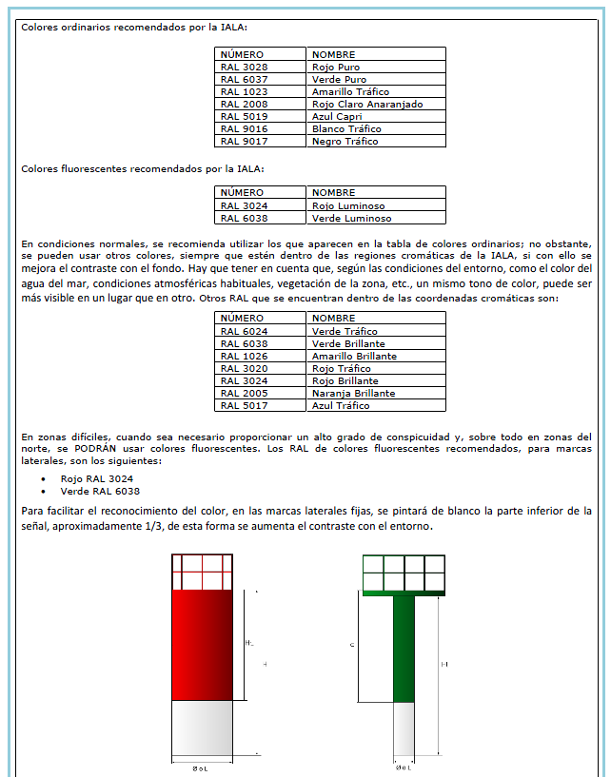
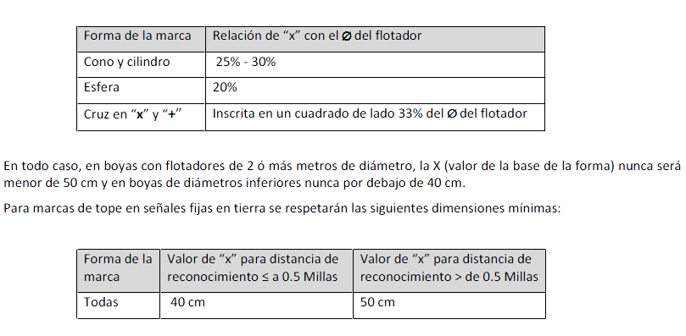
 |  | Diametro de un espeque nunca inferior a 300mm
 |  | Asegurar que la altura desde donde arranca la zona de color de la señal diurna permite suficiente alcance geográfico.
 |  | En marcas dotadas de varios colores, el calculo de la distancia de reconocimiento se hará para el color mas restrictivo.
 |  |  | Además el flotador no debe emplearse como parte del mensaje.

4 - Disponibilidad
DISPONIBILIDAD AYUDAS A LA NAVEGACIÓN 2019 - AUTORIDAD PORTUARIA DE VALENCIA

AUDITORIA DE SERVICIO
PUERTO:
 |  |  |  |  |  |  |  |  |  |  |  |  |  |  |  |  |  |  | 1* | 2* | 3* | 4*
$$\frac{(TTS−TTF)}{TTS}$$
Categoría | SEÑAL |  | Fallo 1 (horas) |  |  | Fallo2 (horas) |  |  | Fallo 3 (horas) |  |  | Fallo 4 (horas) |  |  | T. Tot. Detec. | T. Tot. Rep. | Nº tot. Fallos | T. Tot.Fallos | STTF/SNTF |  | (SD12)/Nº Ayudas | DPM12(Cx) x Coef. Pond.
 | NIF | Alcance (mn) | Fecha | TD | TRP | Fecha | TD | TRP | Fecha | TD | TRP | Fecha | TD | TRP | TTD | TTRP | NTF | TTF | TMR(Cx) | D12 | DM12(Cx)
1 |  |  |  |  |  |  |  |  |  |  |  |  |  |  | 0 | 0 | 0 | 0 | 0.00 | 100.00% | 100.00% | 60.00%
 |  |  |  |  |  |  |  |  |  |  |  |  |  |  | 0 | 0 | 0 | 0 |  | 100.00%
 |  |  |  |  |  |  |  |  |  |  |  |  |  |  | 0 | 0 | 0 | 0 |  | 100.00%
 |  |  |  |  |  |  |  |  |  |  |  |  |  |  | 0 | 0 | 0 | 0 |  | 100.00%
 |  |  |  |  |  |  |  |  |  |  |  |  |  |  | 0 | 0 | 0 | 0 |  | 100.00%
 |  |  |  |  |  |  |  |  |  |  |  |  |  |  | 0 | 0 | 0 | 0 |  | 100.00%
 |  |  |  |  |  |  |  |  |  |  |  |  |  |  | 0 | 0 | 0 | 0 |  | 100.00%
 |  |  |  |  |  |  |  |  |  |  |  |  |  |  | 0 | 0 | 0 | 0 |  | 100.00%
 |  |  |  |  |  |  |  |  |  |  |  |  |  |  | 0 | 0 | 0 | 0 |  | 100.00%
 |  |  |  |  |  |  |  |  |  |  |  |  |  |  | 0 | 0 | 0 | 0 |  | 100.00%
 |  |  |  |  |  |  |  |  |  |  |  |  |  |  | 0 | 0 | 0 | 0 |  | 100.00%
 |  |  |  |  |  |  |  |  |  |  |  |  |  |  | 0 | 0 | 0 | 0 |  | 100.00%
 |  |  |  |  |  |  |  |  |  |  |  |  |  |  | 0 | 0 | 0 | 0 |  | 100.00%
 |  |  |  |  |  |  |  |  |  |  |  |  |  |  | 0 | 0 | 0 | 0 |  | 100.00%
 |  |  |  |  |  |  |  |  |  |  |  |  |  |  | 0 | 0 | 0 | 0 |  | 100.00%
 |  |  |  |  |  |  |  |  |  |  |  |  |  |  | 0 | 0 | 0 | 0 |  | 100.00%
 |  |  |  |  |  |  |  |  |  |  |  |  |  |  | 0 | 0 | 0 | 0 |  | 100.00%
 |  |  |  |  |  |  |  |  |  |  |  |  |  |  | 0 | 0 | 0 | 0 |  | 100.00%
 |  |  |  |  |  |  |  |  |  |  |  |  |  |  | 0 | 0 | 0 | 0 |  | 100.00%
 |  |  |  |  |  |  |  |  |  |  |  |  |  |  | 0 | 0 | 0 | 0 |  | 100.00%
 |  |  |  |  |  |  |  |  |  |  |  |  |  |  | 0 | 0 | 0 | 0 |  | 100.00%
 |  |  |  |  |  |  |  |  |  |  |  |  |  |  | 0 | 0 | 0 | 0 |  | 100.00%
 |  |  |  |  |  |  |  |  |  |  |  |  |  |  | 0 | 0 | 0 | 0 |  | 100.00%
 |  |  |  |  |  |  |  |  |  |  |  |  |  |  | 0 | 0 | 0 | 0 |  | 100.00%

 | 1* | Tiempo Medio de reposición por Categoría |  |  |  | 2* | Disponibilidad Actual por ayuda |  |  | 3* | Disponibilidad Media por Categoría |  |  |  | 4* | Disponibilidad Media Ponderada

Anexos
